Especificaciones Tecnica
PARTIDA | CANTIDAD | DESCRIPCION | IMAGEN
1 | 321 | Mesa Trapezoidal: con las siguientes especificaciones: 120cm x 80cm x 50cm x 82cm fabricada con estructura metálica calibre 18 tubular cuadrado de 1 1/4 “, marco perimetral de acero tubular cuadrado de 2” x 1” cal.18, terminada con pintura horneada, cubierta de polipropileno alta densidad texturizada en cara expuesta, color gris claro. Medidas: 120cm base mayor con variación de +2cm 63cm base menos con variación de -3cm y + 5cm 52cm fondo con variación de +2cm 75cm de altura Marca: Pizarrones Guadalajara, Modelo: Mesa Trapecio. Procedencia: México. Garantía: 3 años contra defectos de fabricación y vicios ocultos, Fabricado bajo normas ISO 9001:2015 y Norma mexicana NMX-R-083-SCFI-2020 | 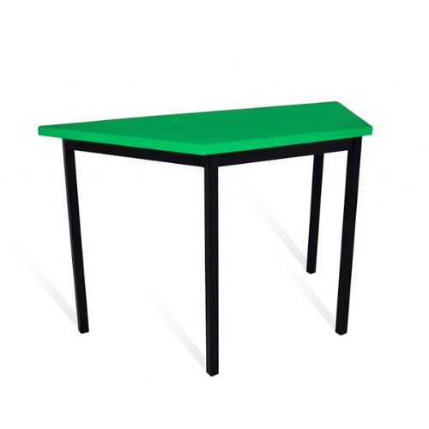
2 | 1292 | Silla Plástica. Estructura de acero tubular 1” de diámetro calibre 18 con acabado de pintura epóxica (electrostática) color negro mate. Capacidad de soportar hasta 150kgs. Asiento y respaldo en dos piezas en polipropileno de alta resistencia y duración, fijadas con seis remaches. Color: negro. Marca: Pizarrones Guadalajara, Modelo: Silla ISO. Procedencia: México. Garantía: 3 años contra defectos de fabricación y vicios ocultos, Fabricado bajo normas ISO 9001:2015 y Norma mexicana NMX-R-083-SCFI-2020 Medidas: Alto total 79cm con variación de +5cm Ancho total 56cm con variación de -6cm Profundidad total 56.50cm con variación -4cm | 